Einzelne Wegverbindungen + km
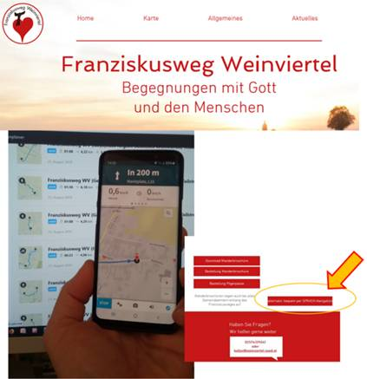
Ab Saison 2021 |  |  | Verbindungswege
Nr | Wegverbindung | km (rd.) | Nr | Wegverbindung | km (rd.)
1 | Bad Pirawarth (Kollnbrunn) - Gaweinstal | 3.2
2 | Gaweinstal - Pellendorf | 3.1
3 | Pellendorf - Atzelsdorf | 1.7
4 | Atzelsdorf - Höbersbrunn | 3.2
5 | Höbersbrunn - Schrick | 5.2
6 | Schrick - Nexing | 5.8
7 | Nexing - Niedersulz | 3.0 | 7 b | Verbindungsweg Nexing - Hohenruppersdorf | 4.1
8 | Niedersulz - Obersulz | 2.8
9 | Obersulz - Blumenthal | 3.4
10 | Blumenthal - Gaiselberg | 2.8
11 | Gaiselberg - Zistersdorf | 6.0
12 | Zistersdorf - Großinzersdorf | 4.0
13 | Großinzersdorf - Loidesthal | 5.4
14 | Loidesthal - Velm-Götzendorf | 5.4 | 14 b | Verbindungsweg Loidesthal - Erdpreß | 4.1
15 | Velm-Götzendorf - Ebenthal | 5.8 | 15 b | Verbindungsweg Velm-Götzendorf - Spannberg | 4.2
16 | Ebenthal - Sieben Rusten | 6.6
17 | Sieben Rusten - Spannberg | 4.2 | 17 b | Verbindungsweg Sieben Rusten zu Weg 19 (Erdpreß - Hohenruppersdorf) | 4.0
18 | Spannberg - Erdpreß | 3.5 | 18 b | Verbindungsweg Erdpreß - Niedersulz | 3.1
19 | Erdpreß - Hohenruppersdorf | 6.8
20 | Hohenruppersdorf - Martinsdorf | 3.7
21 | Martinsdorf - Klein Harras | 1.8
22 | Klein Harras - Bad Pirawarth | 4.9
23 | Bad Pirawarth - Groß-Schweinbarth | 7.9
24 | Groß-Schweinbarth - Raggendorf | 3.8
25 | Raggendorf - Matzen | 4.3 | 25 b | Verbindungsweg Raggendorf zu Weg 29 (Reyersdorf - Auersthal) | 2.9
26 | Matzen - Prottes | 6.0
27 | Prottes - Schönkirchen | 5.8
28 | Schönkirchen - Reyersdorf | 1.3
29 | Reyersdorf - Auersthal | 4.1
30 | Auersthal - Groß-Schweinbarth | 7.4
31 | Groß-Schweinbarth - Bad Pirawarth | 6.5

 | Gesamt | 139.2 |  |  | 22.4

Hinweis: s.a. die unterstützende Wegbroschüre (bestellbar beim Weinviertel Tourismus) und die Möglichkeit der Nutzung einer Sprach-Navigation, zB. m. Komoot:

